任务分析图表
任务增长趋势 |  | 计划完成率 |  | 任务占比率 |  |  |  | 任务组成 |  |  |  | 本迭代任务汇总
迭代序号 | 任务叠加总数 | 迭代序号 | 计划完成率 | 迭代序号 | 计划任务占比率 | 临时任务占比率 | 疑难问题占比率 | 迭代序号 | 计划任务总数 | 临时任务总数 | 疑难问题总数 | 计划任务完成数 | 临时任务完成数 | 疑难任务完成数 | 延时任务数（计划+临时+延时）
1W | 34 | 1W | 88.89% | 1W | 79.41% | 20.59% | 0 | 1W | 27 | 7 | 0 | 23 | 10 | 2 | 6
2W | 60 | 2W | 81.25% | 2W | 61.54% | 38.46% | 0 | 2W | 16 | 10 | 0
3W | 71 | 3W | 77.78% | 3W | 81.82% | 18.18% | 0 | 3W | 9 | 2 | 0
任务增长趋势
计划完成率
任务占比率
任务组成
4W | 90 | 4W | 92.31% | 4W | 68.42% | 31.58% | 0 | 4W | 13 | 6 | 0
本迭代任务汇总
5W | 116 | 5W | 86.96% | 5W | 88.46% | 11.54% | 0 | 5W | 23 | 3 | 0
6W | 146 | 6W | 87.50% | 6W | 80.00% | 20.00% | 0 | 6W | 24 | 6 | 0
7W | 174 | 7W | 75.00% | 7W | 71.43% | 28.57% | 0 | 7W | 20 | 8 | 0
8W | 202 | 8W | 83.33% | 8W | 85.71% | 14.29% | 0 | 8W | 24 | 4 | 0
9W | 230 | 9W | 75.00% | 9W | 71.43% | 28.57% | 0 | 9W | 20 | 8 | 0
10W | 258 | 10W | 83.33% | 10W | 85.71% | 14.29% | 0 | 10W | 24 | 4 | 0
11W | 286 | 11W | 80.95% | 11W | 75.00% | 25.00% | 0 | 11W | 21 | 7 | 0
12W | 311 | 12W | 90.00% | 12W | 80.00% | 20.00% | 0 | 12W | 20 | 5 | 0
13W | 346 | 13W | 96.67% | 13W | 85.71% | 14.29% | 0 | 13W | 30 | 5 | 0
14W | 378 | 14W | 92.59% | 14W | 84.38% | 15.63% | 0 | 14W | 27 | 5 | 0
15W | 415 | 15W | 73.33% | 15W | 81.08% | 18.92% | 0 | 15W | 30 | 7 | 0
16W | 441 | 16W | 86.96% | 16W | 88.46% | 11.54% | 0 | 16W | 23 | 3 | 0
17W | 461 | 17W | 93.33% | 17W | 75.00% | 25.00% | 0 | 17W | 15 | 5 | 0
18W | 480 | 18W | 81.25% | 18W | 84.21% | 15.79% | 0 | 18W | 16 | 3 | 0
19W | 502 | 19W | 86.67% | 19W | 68.18% | 31.82% | 0 | 19W | 15 | 7 | 0
20W | 528 | 20W | 80.95% | 20W | 80.77% | 19.23% | 0 | 20W | 21 | 5 | 0
21W | 567 | 21W | 90.91% | 21W | 84.62% | 15.38% | 0 | 21W | 33 | 6 | 0
22W | 600 | 22W | 92.59% | 22W | 81.82% | 18.18% | 0 | 22W | 27 | 6 | 0
23W | 631 | 23W | 60.00% | 23W | 80.65% | 19.35% | 0 | 23W | 25 | 6 | 0
24W | 670 | 24W | 70.37% | 24W | 69.23% | 30.77% | 0 | 24W | 27 | 12 | 0
25W | 670 | 25W |  | 25W |  |  |  | 25W | 0 | 0 | 0
26W | 670 | 26W |  | 26W |  |  |  | 26W | 0 | 0 | 0
27W | 670 | 27W |  | 27W |  |  |  | 27W | 0 | 0 | 0
28W | 670 | 28W |  | 28W |  |  |  | 28W | 0 | 0 | 0
29W | 670 | 29W |  | 29W |  |  |  | 29W | 0 | 0 | 0
30W | 670 | 30W |  | 30W |  |  |  | 30W | 0 | 0 | 0
31W | 670 | 31W |  | 31W |  |  |  | 31W | 0 | 0 | 0
32W | 670 | 32W |  | 32W |  |  |  | 32W | 0 | 0 | 0
33W | 670 | 33W |  | 33W |  |  |  | 33W | 0 | 0 | 0
34W | 670 | 34W |  | 34W |  |  |  | 34W | 0 | 0 | 0
35W | 670 | 35W |  | 35W |  |  |  | 35W | 0 | 0 | 0
36W | 670 | 36W |  | 36W |  |  |  | 36W | 0 | 0 | 0
37W | 670 | 37W |  | 37W |  |  |  | 37W | 0 | 0 | 0
38W | 670 | 38W |  | 38W |  |  |  | 38W | 0 | 0 | 0
39W | 670 | 39W |  | 39W |  |  |  | 39W | 0 | 0 | 0
40W | 670 | 40W |  | 40W |  |  |  | 40W | 0 | 0 | 0
41W | 670 | 41W |  | 41W |  |  |  | 41W | 0 | 0 | 0
42W | 670 | 42W |  | 42W |  |  |  | 42W | 0 | 0 | 0
43W | 670 | 43W |  | 43W |  |  |  | 43W | 0 | 0 | 0
44W | 670 | 44W |  | 44W |  |  |  | 44W | 0 | 0 | 0
45W | 670 | 45W |  | 45W |  |  |  | 45W | 0 | 0 | 0
46W | 670 | 46W |  | 46W |  |  |  | 46W | 0 | 0 | 0
47W | 670 | 47W |  | 47W |  |  |  | 47W | 0 | 0 | 0
48W | 670 | 48W |  | 48W |  |  |  | 48W | 0 | 0 | 0
49W | 670 | 49W |  | 49W |  |  |  | 49W | 0 | 0 | 0
50W | 670 | 50W |  | 50W |  |  |  | 50W | 0 | 0 | 0
51W | 670 | 51W |  | 51W |  |  |  | 51W | 0 | 0 | 0
52W | 670 | 52W |  | 52W |  |  |  | 52W | 0 | 0 | 0

版本数据及分析图表
XX版本准时交付比率趋势
 | 版本准时交付比率
第1季度 | 66.67%
第2季度 | 60.00%
第3季度 | 66.67%
第4季度 | 0.00%
版本通过率
 | 版本通过率
第1季度 | 50.00%
第2季度 | 28.57%
第3季度 | 100.00%
第4季度 | 0.00%
XX版本数量汇总（累加）
XX版本数据 |  | XX版本基础数据 |  |  |  | XX版本数据分析 |  | XX版本数量汇总（累加） |  |  |  | XX版本准时交付比率趋势 |  | 版本通过率 |  | XX版本数量汇总（累加）
季度 | 记录时间 | 准时交付版本总数 | 计划交付版本总数 | 测试发布版本总数 | 预发布版本总数 | 版本准时交付比率 | 版本通过率 | 预发布版本汇总 | 测试发布版本汇总 | 计划交付版本汇总 | 准时交付版本汇总 | 季度 | 版本准时交付比率 | 季度 | 版本通过率 | 季度 | 预发布版本汇总 | 测试发布版本汇总 | 计划交付版本汇总 | 准时交付版本汇总
第1季度 |  | 10 | 15 | 3 | 6 | 66.67% | 50.00% | 6 | 3 | 15 | 10 | 第1季度 | 66.67% | 第1季度 | 50.00% | 第1季度 | 6 | 3 | 15 | 10
第2季度 |  | 6 | 10 | 2 | 7 | 60.00% | 28.57% | 13 | 5 | 25 | 16 | 第2季度 | 60.00% | 第2季度 | 28.57% | 第2季度 | 13 | 5 | 25 | 16
第3季度 |  | 24 | 36 | 8 | 8 | 66.67% | 100.00% | 21 | 13 | 61 | 40 | 第3季度 | 66.67% | 第3季度 | 100.00% | 第3季度 | 21 | 13 | 61 | 40
第4季度 |  |  |  |  |  |  |  | 21 | 13 | 61 | 40 | 第4季度 |  | 第4季度 |  | 第4季度 | 21 | 13 | 61 | 40

版本分支
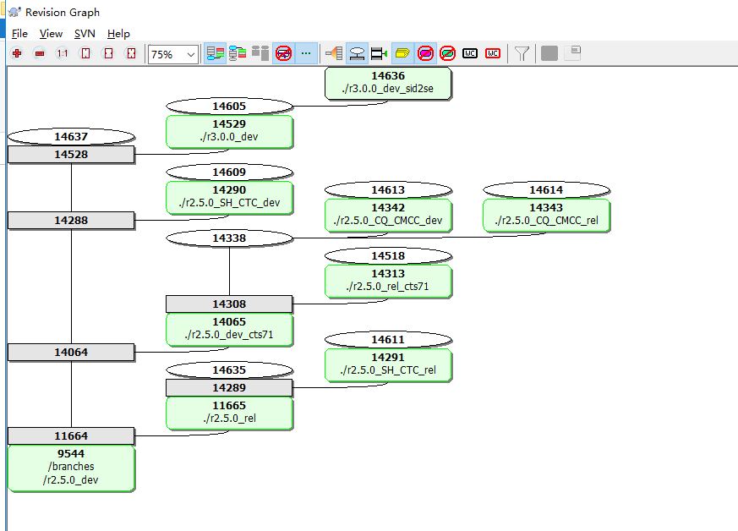
1、拉分支目的：避免为某个现场紧急需求/问题改动影响其他现场； 2、分支、主线版本维护原则：尽量保证版本稳定、少修改；优先级高的才修改；同类问题其他现场提高优先级了才merge； 3、版本命名规则： Fonsview.ss_r2.5.0_AH_CMCC_rel_14276_CentOS_release_6.3_Final.x86_64.tar.gz 1 2 3 4 5 6 7 - 1：网元名称 - 2：大版本号 - 3：地点（城市名称：一般取城市名首字母，河南/海南这样容易混淆的 可取多几个字母） - 4：SP名称，移动：CMCC；联通：CUCC；电信：CTC；中嘉：CNS。。。 - 5：版本性质（rel or dev） - 6：小版本号（svn提交号） - 7：操作系统版本号 4、目前各现场用的版本 1）250_6.3:黑龙江联通、江苏联通、安徽联通、辽台、iSeema、湖北移动、湖南有线、 香港hkc、乐清； 2）250_7.1：四川电信，内蒙古联通、台湾中嘉； 3）250_6.3_SH_CHC:上海电信； 4）250_7.1_cq:重庆移动（版本命名不一致）

